CO2 belasting
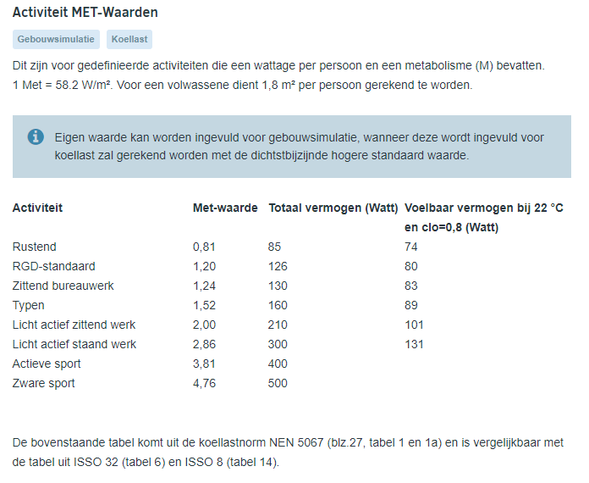
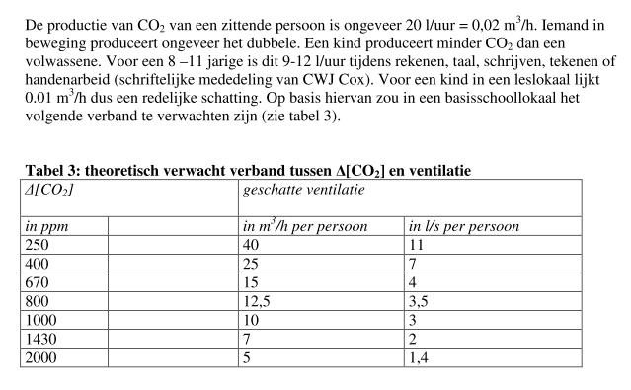
CO2 tijdsverloop
EN 13779 |  |  |  | opp/pers | 2.5
 |  |  |  | hoogte | 2.7
 |  |  |  | inhoud | 67.5
Ruimteinhoud | m3 | 50 | V
Ventilatiehoeveelheid/persoon | m3/h | 50
CO2 productie /persoon | l/h | 18
Aantal personen |  | 10 | n
Bezetting | % | 100%
Kwaliteit buitenlucht | ppm | 400 | Cex
Beginconcentratie | ppm | 400 | Co
Tijd | h | 1
Tijd | s | 3600 | t
CO2 productie /persoon | m3/s | 5.00E-06 |  | 2.7777777778E-06
Kwaliteit buitenlucht | m3gas/m3 | 0.0004 | Cex
Beginconcentratie | m3gas/m3 | 0.0004 | Co |  |  | PVE frisse scholen | CO2 productie m3/h | ventilatie | CO2 max | ventilatie | klasse
Ventilatiehoeveelheid | m3/s | 0.1389 | dV |  |  | Leerling | 0.017 |  | 800 | 42.3 | A
Interne productie CO2 | m3/s | 5.00E-05 | q |  |  | leraar | 0.019 |  | 950 | 30.6 | B
 |  |  |  |  |  | 12 jarige | 0.014 |  | 1200 | 21.6 | C
Momentane concentratie | ppm | 760 | C(t) | Bij ideale menging
Verhoging | ppm | 360 | C(t)-Co

 |  |  |  | m3gas/m3*100=v%gas/v
 |  |  |  | m3gas/m3*1000000=ppm

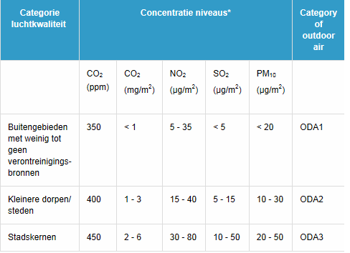
 |  |  |  |  |  |  |  |  |  |  |  |  |  | 2020: 415 ppm

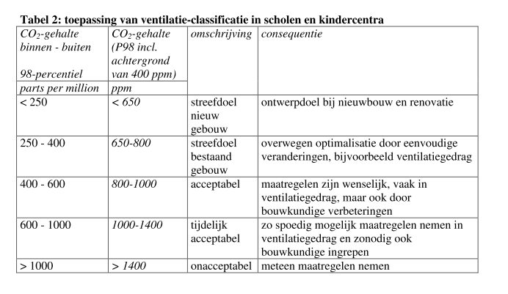
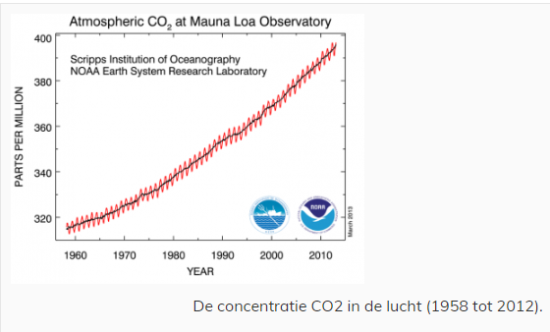

 |  |  |  |  |  |  |  |  |  |  |  |  | Zwaar belaste omgevingen CO2 tot 800 ppm

 |  |  |  |  |  |  |  |  |  |  |  | 5 | cm3/s

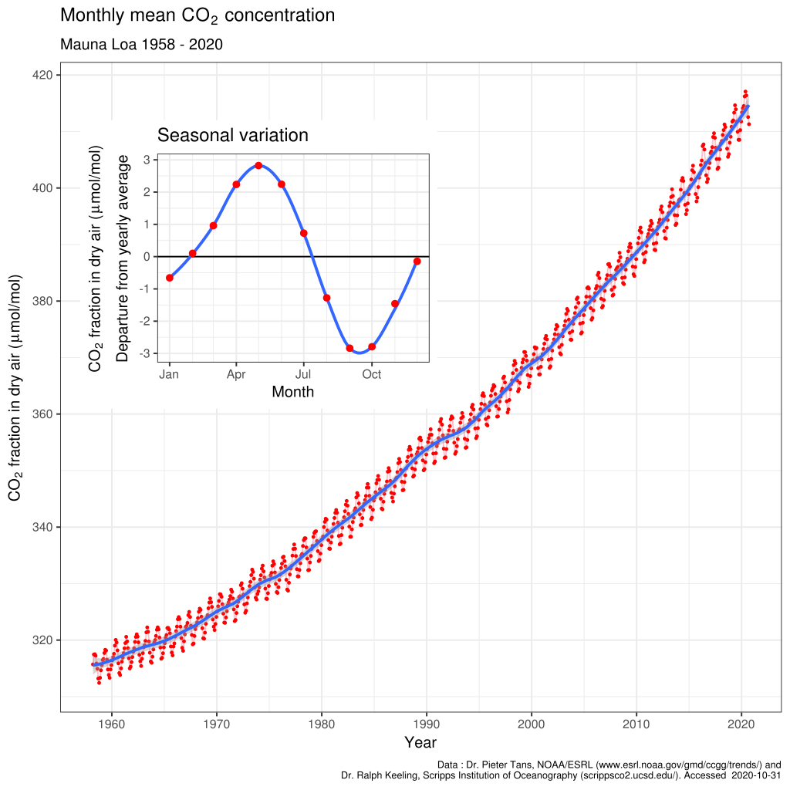
 |  |  |  |  |  |  |  |  |  |  |  | 0.005 | l/s
 |  |  |  |  |  |  |  |  |  |  |  | 18 | l/h
 |  |  |  |  |  |  |  |  |  |  |  | 0.018 | m3/h

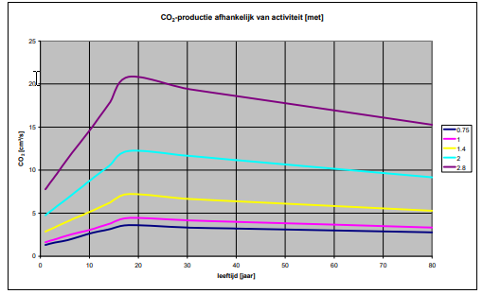

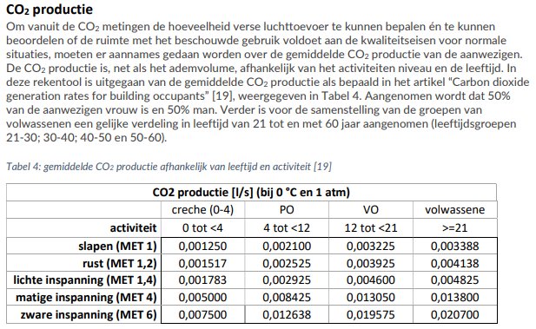
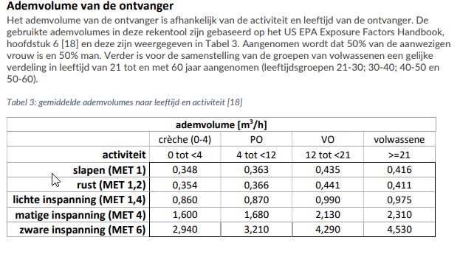

 |  |  |  |  |  |  |  |  |  |  | bron : Masterplan ventilatie

 |  |  |  |  |  |  |  |  |  |  | VABI

Grafisch
CO2 verloop

Ruimteinhoud | V | m3 | 50
Ventilatiehoeveelheid/persoon |  | m3/h | 50
CO2 productie /persoon |  | l/h | 18
Aantal personen | n |  | 10
Bezetting |  | % | 1
Kwaliteit buitenlucht | Cex | ppm | 400
Beginconcentratie | Co | ppm | 400
CO2 productie /persoon |  | m3/s | 5.00E-06
Kwaliteit buitenlucht | Cex | m3gas/m3 | 0.0004
Beginconcentratie | Co | m3gas/m3 | 0.0004
Ventilatiehoeveelheid | dV | m3/s | 0.1389
Interne productie CO2 | q | m3/s | 5.00E-05

 | periode | h | 1.00

 |  |  | 0 | 1 | 2 | 3 | 4 | 5 | 6 | 7 | 8 | 9 | 10 | 11 | 12 | 13 | 14 | 15 | 16 | 17 | 18 | 19 | 20
Tijd | t | s | 0 | 189.47368421 | 378.94736842 | 568.42105263 | 757.89473684 | 947.36842105 | 1136.8421053 | 1326.3157895 | 1515.7894737 | 1705.2631579 | 1894.7368421 | 2084.2105263 | 2273.6842105 | 2463.1578947 | 2652.6315789 | 2842.1052632 | 3031.5789474 | 3221.0526316 | 3410.5263158 | 3600 | 3600
Tijd |  | h | 0.00 | 0.05 | 0.11 | 0.16 | 0.21 | 0.26 | 0.32 | 0.37 | 0.42 | 0.47 | 0.53 | 0.58 | 0.63 | 0.68 | 0.74 | 0.79 | 0.84 | 0.89 | 0.95 | 1.00 | 1.00
Momentane concentratie | C(t) | ppm | 400 | 547 | 634 | 686 | 716 | 734 | 745 | 751 | 755 | 757 | 758 | 759 | 759 | 760 | 760 | 760 | 760 | 760 | 760 | 760 | 760
Verhoging | C(t)-Co | ppm | 0 | 147 | 234 | 286 | 316 | 334 | 345 | 351 | 355 | 357 | 358 | 359 | 359 | 360 | 360 | 360 | 360 | 360 | 360 | 360 | 360

Luchtfilters
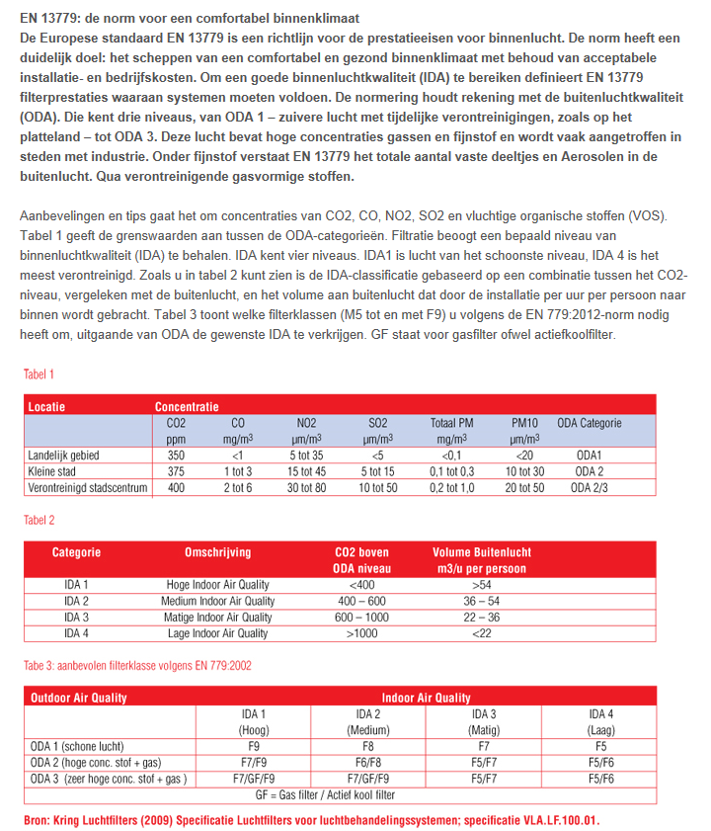

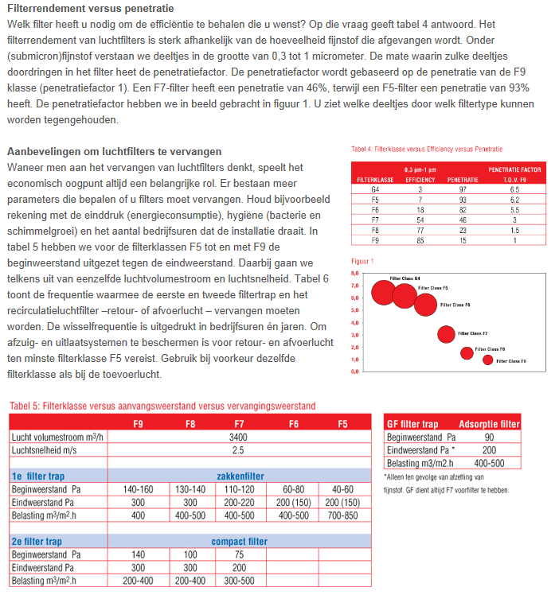

virusbelasting
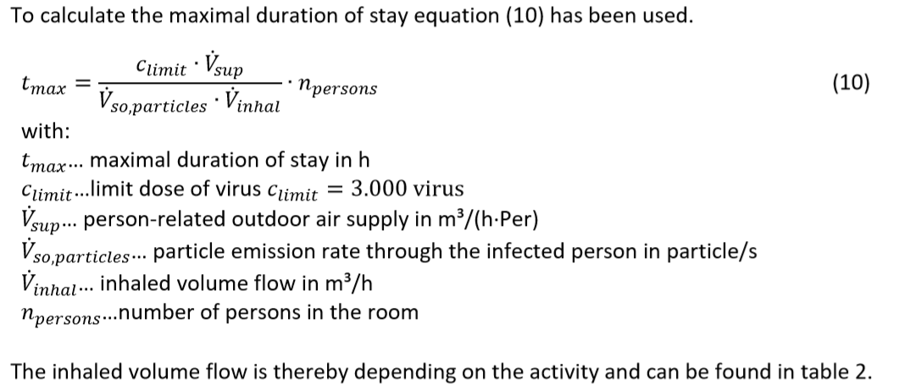
c limit | part | 3000
Ventilatiehoeveelheid/persoon | m3/h |  | 50 | 27 | 14 | 10 | 120
aantal pers | n | 10 | 500 | 270 | 140 | 100 | 1200 | m3/h
partical em | p/s | 140
V ihale | m3/h | 0.375

t | sec |  | 28571 | 15429 | 8000 | 5714 | 68571
 | min |  | 476 | 257 | 133 | 95 | 1143
 | uur |  | 7.9 | 4.3 | 2.2 | 1.6 | 19.0

